LINIMASA UMUM
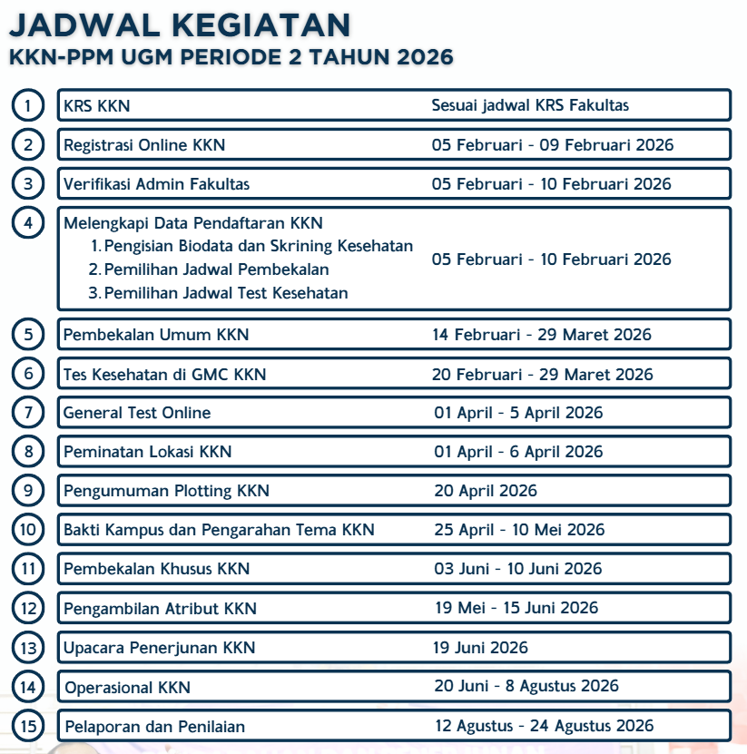
RENCANA TIMELINE KERJA TIM
KKN-PPM UGM PERIODE 2 TAHUN 2026
Kecamatan Sambelia, Kabupaten Lombok Timur, Provinsi Nusa Tenggara Barat

Tanggal | Durasi | Deskripsi Kegiatan | Realisasi
7 - 13 November 2025 | 7 hari | Pemetaan problem and opportunity statements | done
14 - 15 November 2025 | 2 hari | Perumusan tema besar dan subtema | done
16 - 24 November 2025 | 9 hari | Penyusunan program kerja unggulan | done
21 - 24 November 2025 | 4 hari | Penyusunan RAB program kerja unggulan | done
21 - 24 November 2025 | 4 hari | Penentuan komposisi tim | done
26 - 28 November 2025 | 3 hari | Rasionalisasi program kerja unggulan bersama Pemdes dan DPL | done
26 - 27 November 2025 | 2 hari | Fiksasi draft proposal sponsorship | done
2025-12-01 | - | Penyebaran proposal sponsorship | done
1 - 5 Desember 2025 | 5 hari | Penyusunan kebutuhan open recruitment | done
7 - 13 Desember 2025 | 7 hari | Open recruitment | done
15 - 17 Desember 2025 | 3 hari | Seleksi berkas open recruitment | done
19 - 21 Desember 2025 | 3 hari | Wawancara open recruitment | done
2025-12-22 | 1 hari | Musyawarah penentuan hasil open recruitment | done
2025-12-24 | 1 Hari | Pengumuman open recruitment | done
2025-12-28 | 1 Hari | Soft First Gathering | done
29 Desember - 1 Januari 2026 | 4 Hari | Cuti Bersama | done
2 Januari-8 Januari 2026 | 7 Hari | Rapat Kenal Kluster dan Kenal Divisi Teknis | done
2026-01-09 | 1 Hari | Rapat Besar | done
10 Januari-31 Januari 2026 | 21 Hari | Penyusunan Draft Proposal DPKM (Internal Tim) Penjaringan Mitra dan Sponsor (Eksternal Tim) Audiensi dan Penguatan Data Program Kerja (Eksternal Tim) | done
2026-01-13 | 1 Hari | Sosialisasi KKN Tahun 2026 | done
2026-01-20 | 50 Hari | Input Lokasi oleh Mitra | done
2026-01-26 | 1 Hari | Pengumuman Daftar Lokasi | done
2026-02-05 | 1 hari | Masa sanggah daftar usulan lokasi | done
2026-02-09 | 1 Hari | Rapat Besar Offline | done
5-9 Februari 2026 | 5 Hari | Registrasi Online KKN PPM Periode 2 Tahun 2026 | done
2026-02-13 | 1 Hari | Rapat Besar | done
2026-02-20 | 1 Hari | Rapat Besar + Pengusulan Proposal via Simaster DPL | done
23 Februari-6 Maret 2026 | 14 Hari | Review Usulan Proposal (Desk Evaluasi Online) | done
23 Februari-6 Maret 2026 | 1 Hari | Penilaian Usulan Proposal (Presentasi) | done
2026-03-12 | 1 Hari | Pengumuman Proposal Lolos | done
20 Februari- 29 Maret 2026 | 30 Hari | Tes Kesehatan di GMC KKN | done
01 - 05 April 2026 | 5 Hari | General test Online | done
1-6 April | 6 Hari | Peminatan Lokasi KKN | done
6-17 April 2026 | 14 Hari | Periode Ujian Tengah Semester (UTS) Genap 2024/2025 | done
2026-04-20 | 1 Hari | Pengumuman Ploting KKN | done
25 April - 10 Mei 2026 | 1 Hari | Bakti kampus, pengarahan tema dan konsolidasi unit | done
2026-05-26 | 1 Hari | Briefing Kormanit, Bendahara dan Koordinator SHE | done
2026-05-26 | 1 Hari | Pengambilan atribut KKN-PPM | done
2026-06-07 | 1 Hari | Finalisasi Logistik & Rencana Teknis | done
8 Juni 2026 - 19 Juni 2026 | 12 Hari | Periode Ujian Akhir Semester (UAS) Genap 2025/2026 | done
2026-06-19 | 1 Hari | Penerjunan KKN-PPM UGM | done
20 Juni 2026 - 8 Agustus 2026 | 50 Hari | Operasional KKN | on going
9 Agustus - Awal September 2026 |  | Pelaporan dan Penilaian | on going

KALENDER UMUM
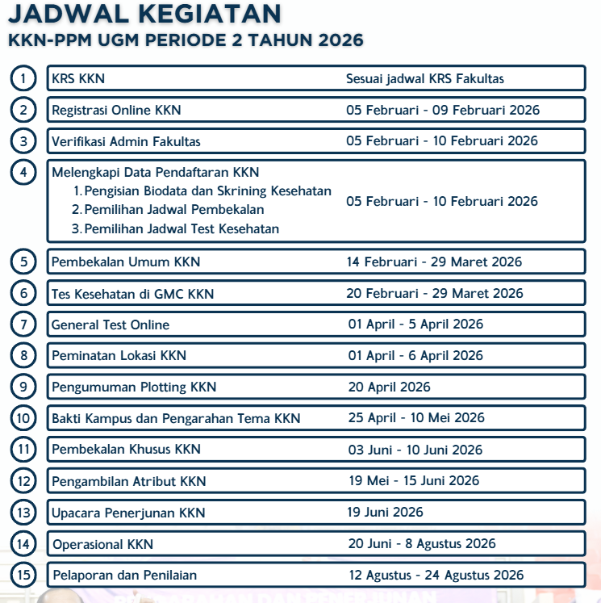
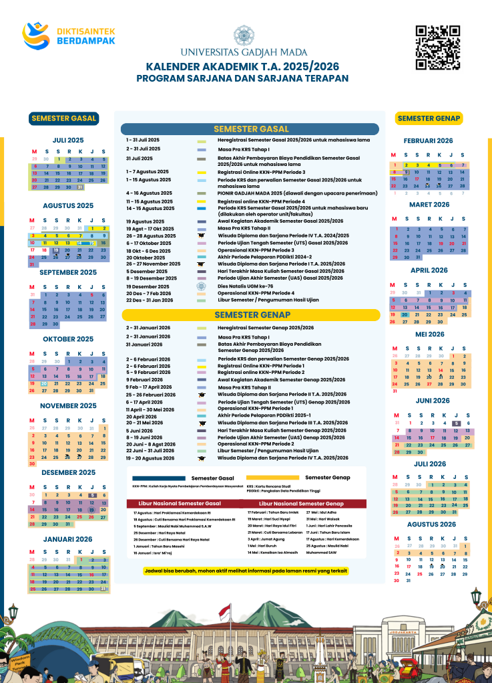
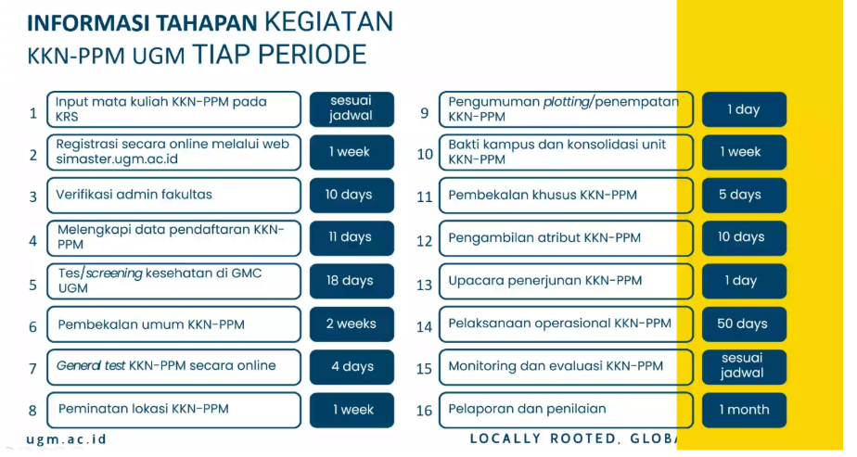
p
 | KALENDER KERJA TIM
 | KKN-PPM UGM PERIODE 2 TAHUN 2026
 | Kecamatan Sambelia, Kabupaten Lombok Timur, Provinsi Nusa Tenggara Barat
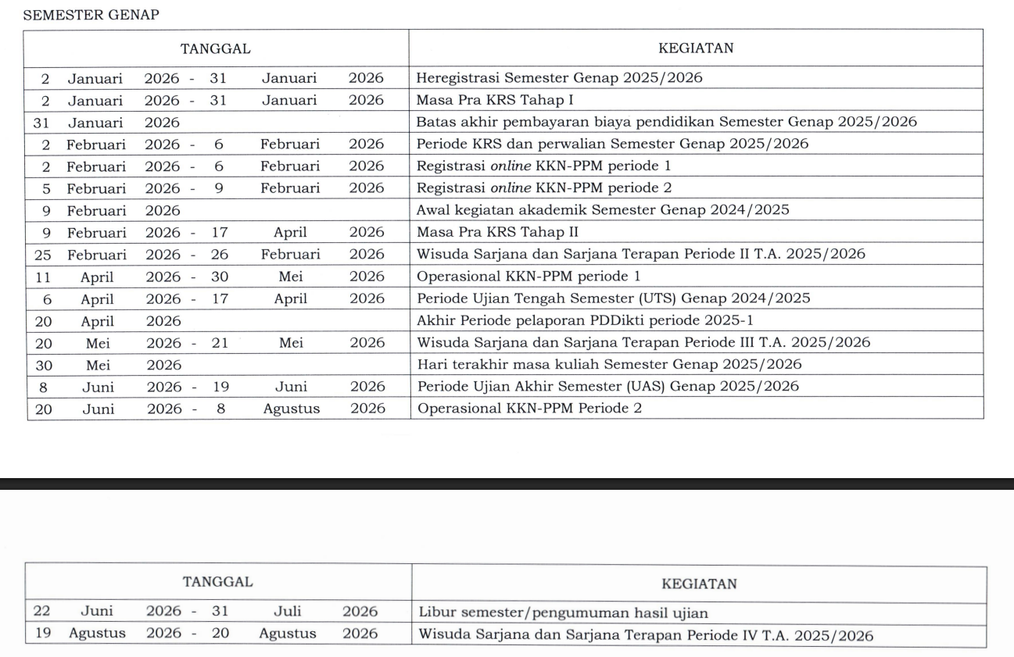
PRA KKN [2025]
 | NOVEMBER |  |  |  |  |  |  |  | DESEMBER

 | MINGGU | SENIN | SELASA | RABU | KAMIS | JUMAT | SABTU |  | MINGGU | SENIN | SELASA | RABU | KAMIS | JUMAT | SABTU

 |  |  |  |  |  |  | 1 |  |  | 1 | 2 | 3 | 4 | 5 | 6
 |  |  |  |  |  |  |  |  |  | Penyebaran proposal sponsor |  |  |  | Rapat Sambelia #6 [19.00]
 |  |  |  |  |  |  |  |  |  | Start Uang Kas |  |  |  | Fiksasi Komposisi dan Kualifikasi anggota tim yang dibutuhkan
 |  |  |  |  |  |  |  |  |  | Nama Rekomendasi Close Recruitment [Belum di Approach].
 | 2 | 3 | 4 | 5 | 6 | 7 | 8 |  | 7 | 8 | 9 | 10 | 11 | 12 | 13
 |  |  |  |  |  | Resmi Melanjutkan 'Melukis Sambelia' |  |  |  | UAS
 |  |  |  |  |  | DPL Bersedia |  |  | Open Recruitment, Seleksi Berkas dan alur

 | 9 | 10 | 11 | 12 | 13 | 14 | 15 |  | 14 | 15 | 16 | 17 | 18 | 19 | 20
 | Open Sharing : Melukis Sambelia 2024 |  | Rapat Update Sambelia #1 | Meeting Sowan Kades Labuhan Pandan, Kepala BPD dan Sekretaris Desa | Rapat Sambelia #2 | Rapat bersama DPL #1 | Rapat Sambelia #3 |  |  | UAS
 |  |  | Open Sharing Kormanit Sambelia 2023 | Meeting Sowan Sekdes Sugian |  |  | Fiksasi Problem Statement dan tema besar |  |  | Seleksi Berkas |  |  |  | Seleksi Wawancara
 |  |  |  |  |  |  |  |  |  |  |  |  | Rapat Sambelia #7

 | 16 | 17 | 18 | 19 | 20 | 21 | 22 |  | 21 | 22 | 23 | 24 | 25 | 26 | 27
 | Penyusunan Program Kerja Unggulan Setiap Kluster |  |  |  |  |  |  |  | Seleksi Wawancara | Rapat Sambelia #8 |  | Pengumuman Oprec | Natal
 | Penyusunan Draft Panduan Rekrutmen Terbuka
 |  |  |  | Deadline : Proker Kluster | Rapat Sambelia #4 : Rasionalisasi dan akurasi proker setiap kluster
 |  | 24 | 25 | 26 | 27 | 28 | 29 |  | 28 | 29 | 30 | 31
 | Penyusunan Program Kerja Unggulan Setiap Kluster |  | Rapat Sambelia #5 | Fiksasi Draft Proposal Sponsorship |  |  |  |  | Soft First Gath | Cuti Bersama
 |  | Deadline : General Proker | Fiksasi Proker Unggulan | Rasionalisasi Proker dengan Pemerintah Desa dan DPL

 | 30

 | PRA KKN [2026]

 | JANUARI |  |  |  |  |  |  |  | FEBRUARI

 | MINGGU | SENIN | SELASA | RABU | KAMIS | JUMAT | SABTU |  | MINGGU | SENIN | SELASA | RABU | KAMIS | JUMAT | SABTU

 |  |  |  |  | 1 | 2 | 3 |  | 1 | 2 | 3 | 4 | 5 | 6 | 7
 |  |  |  |  | Cuti Bersama | Range Jadwal Rapat Kenal Kluster dan Kenal Divisi Teknis |  |  |  |  | Meeting Jari Foundation |  | Deadline : Masa sanggah daftar usulan lokasi
 |  |  |  |  |  |  |  |  |  |  |  |  | Registrasi Online KKN PPM Periode 2 Tahun 2026
 |  |  |  |  |  |  |  |  |  |  |  |  | Melengkapi Bidodata, Jadwal Pembekalan dan Test Kesehatan
 | 4 | 5 | 6 | 7 | 8 | 9 | 10 |  | 8 | 9 | 10 | 11 | 12 | 13 | 14
 | Range Jadwal Rapat Kenal Kluster dan Kenal Divisi Teknis |  |  |  |  |  | Rapat Sambelia #9 |  |  | Rapat Sambelia #11 |  |  |  | Rapat Sponsorship
 |  |  |  |  |  |  |  |  |  |  |  |  |  | Rapat Humpub
 |  |  |  |  |  |  |  |  | Registrasi Online KKN PPM Periode 2 Tahun 2026
 |  |  |  |  |  |  |  |  | Melengkapi Bidodata, Jadwal Pembekalan dan Test Kesehatan
 | 11 | 12 | 13 | 14 | 15 | 16 | 17 |  | 15 | 16 | 17 | 18 | 19 | 20 | 21
 | Periode Pembuatan Proposal DPKM |  |  |  |  |  |  |  |  |  |  |  |  | Deadline : Pengusulan Proposal Via Simaster DPL
 |  |  | Sosialisasi KKN 2026 |  |  |  |  |  |  |  | Libur Imlek |  |  | Rapat Sambelia #12

 | 18 | 19 | 20 | 21 | 22 | 23 | 24 |  | 22 | 23 | 24 | 25 | 26 | 27 | 28
 |  |  | Input Lokasi oleh Mitra |  |  | Rapat Sambelia #10 |  |  |  | Dinamika rapat kluster
 | Periode Pembuatan Proposal DPKM |  |  |  |  |  |  |  |  |  |  |  |  | Rapat PH

 | 25 | 26 | 27 | 28 | 29 | 30 | 31
 |  | Pengumuman Daftar Usulan Lokasi |  | Meeting TP PKK Kab Lomtim |  | Meeting CSR PT PSN
 | Periode Pembuatan Proposal DPKM

 | MARET |  |  |  |  |  |  |  | APRIL

 | MINGGU | SENIN | SELASA | RABU | KAMIS | JUMAT | SABTU |  | MINGGU | SENIN | SELASA | RABU | KAMIS | JUMAT | SABTU

 | 1 | 2 | 3 | 4 | 5 | 6 | 7 |  |  |  |  | 1 | 2 | 3 | 4
 | Dinamika rapat kluster |  |  |  |  |  |  |  |  |  |  | Peminatan Lokasi KKN
 |  |  |  |  | Rapat Sponsorship |  |  |  |  |  |  |  |  | Libur Jumat Agung
 |  |  |  |  | Rapat Humpub |  |  |  |  |  |  |  |  | Rapat Sambelia #13
 | 8 | 9 | 10 | 11 | 12 | 13 | 14 |  | 5 | 6 | 7 | 8 | 9 | 10 | 11
 |  |  |  |  | Pengumuman Proposal Lolos |  |  |  |  | Periode Ujian Tengah Semester (UTS) Genap 2025/2026
 |  |  |  |  | Rapat Sambelia #12 |  |  |  | Peminatan Lokasi KKN

 | 15 | 16 | 17 | 18 | 19 | 20 | 21 |  | 12 | 13 | 14 | 15 | 16 | 17 | 18
 |  |  |  |  | Libur Nyepi | Libur Lebaran | Libur Lebaran |  | Periode Ujian Tengah Semester (UTS) Genap 2025/2026 |  |  |  |  |  | MAKR
 |  |  |  |  |  |  |  |  |  |  |  |  |  | Rapat Sambelia #14

 | 22 | 23 | 24 | 25 | 26 | 27 | 28 |  | 19 | 20 | 21 | 22 | 23 | 24 | 25
 | Libur Lebaran | Libur Lebaran | Libur Lebaran |  |  |  |  |  | MAKRABBB | Pengumuman Plotting KKN |  |  |  | Rapat Sambelia #14 | Rapat Sambelia #15
 |  |  |  |  |  |  |  |  |  |  |  |  |  |  | MMMAKRAB

 | 29 | 30 | 31 |  |  |  |  |  | 26 | 27 | 28 | 29 | 30

 | MEI |  |  |  |  |  |  |  | JUNI

 | MINGGU | SENIN | SELASA | RABU | KAMIS | JUMAT | SABTU |  | MINGGU | SENIN | SELASA | RABU | KAMIS | JUMAT | SABTU

 |  |  |  |  |  | 1 | 2 |  |  | 1 | 2 | 3 | 4 | 5 | 6
 |  |  |  |  |  | Libur Hari Buruh |  |  |  | Libur Pancasila |  | Pembekalan Khusus KKN
 |  |  |  |  |  |  |  |  |  |  |  |  |  | Rapat Sambelia #21
 |  |  |  |  |  | Rapat Sambelia #16 |  |  |  |  |  |  |  | Foto Tim + Konsolidasi DPL
 | 3 | 4 | 5 | 6 | 7 | 8 | 9 |  | 7 | 8 | 9 | 10 | 11 | 12 | 13
 |  |  |  |  |  | Rapat Sambelia #17 |  |  | Pembekalan Khusus KKN
 |  |  |  |  |  |  |  |  | Finalisasi Logistik & Rencana Teknis | Periode Ujian Akhir Semester (UAS) Genap 2025/2026
 |  |  |  |  |  |  |  |  |  | Mulai Packing Kargo
 | 10 | 11 | 12 | 13 | 14 | 15 | 16 |  | 14 | 15 | 16 | 17 | 18 | 19 | 20
 |  |  |  |  | Libur Kenaikan Isa Almasih | Rapat Sambelia #18 |  |  |  |  | Rapat Sambelia #22 | Rilis Tim |  | Upacara Penerjunan KKN
 |  |  |  |  |  |  |  |  |  |  | Rapat Lokotea |  |  | Rapat bersama DPL | Keberangkatan
 |  |  |  |  |  |  |  |  |  |  | Libur Tahun Baru Islam
 | 17 | 18 | 19 | 20 | 21 | 22 | 23 |  | 21 | 22 | 23 | 24 | 25 | 26 | 27 | minggu 1
 |  |  |  |  |  | Rapat Sambelia #19 |  |  | Kedatangan di Unit | Penerimaan di Kab |  |  |  | Rapat Sambelia #23 | Usulan Rencana Program via Simaster (23.55)
 |  |  |  |  |  |  |  |  |  | Observasi, fiksasi dan Adaptasi
 | 24 | 25 | 26 | 27 | 28 | 29 | 30 |  | 28 | 29 | 30 |  |  |  |  | minggu 2
 |  | Rapat Sponsorship | Briefing kormanit, bendahara dan koordinatoor SHE | Libur Idul Adha | Libur Idul Adha | Rapat Sambelia #20 | Hari terakhir masa kuliah semester 6 (WTH)
 |  | Rapat Humpub | Pengambilan Atribut
 |  | Rapat Koordinasi Lapan | Rapat Lokotrans
 | 31
 | Libur Waisak

 | OPERASIONAL KKN

 | JULI |  |  |  |  |  |  |  | AGUSTUS

 | MINGGU | SENIN | SELASA | RABU | KAMIS | JUMAT | SABTU |  | MINGGU | SENIN | SELASA | RABU | KAMIS | JUMAT | SABTU

 |  |  |  | 1 | 2 | 3 | 4 | minggu 2 |  |  |  |  |  |  | 1 | minggu 6
 |  |  |  |  |  | Rapat Sambelia #24 |  |  |  |  |  |  |  |  | Festival Day-1

 | 5 | 6 | 7 | 8 | 9 | 10 | 11 | minggu 3 | 2 | 3 | 4 | 5 | 6 | 7 | 8 | minggu 7
 |  |  |  |  |  | Rapat Sambelia #25 |  |  | Festival Day-2 |  |  |  |  | Rapat Sambelia #29 | Penarikan KKN PPM

 | 12 | 13 | 14 | 15 | 16 | 17 | 18 | minggu 4 | 9 | 10 | 11 | 12 | 13 | 14 | 15
 |  |  |  |  |  | Rapat Sambelia #26 |  |  |  | Masa Aktif Kuliah TA 2026/2027 | Deadline: Laporan ETC

 | 19 | 20 | 21 | 22 | 23 | 24 | 25 | minggu 5 | 16 | 17 | 18 | 19 | 20 | 21 | 22
 |  |  |  |  |  | Rapat Sambelia #27 |  |  |  | Libur Kemerdekaan

 | 26 | 27 | 28 | 29 | 30 | 31 |  | minggu 6 | 23 | 24 | 25 | 26 | 27 | 28 | 29
 |  |  |  |  |  | Rapat Sambelia #28 |  |  |  |  | Libur Maulid Nabi

 |  |  |  |  |  |  |  |  | 30 | 31

 | PASCA OPERASIONAL KKN

 | SEPTEMBER |  |  |  |  |  |  |  | SEPTEMBER

 | MINGGU | SENIN | SELASA | RABU | KAMIS | JUMAT | SABTU |  | MINGGU | SENIN | SELASA | RABU | KAMIS | JUMAT | SABTU

 |  |  | 1 | 2 | 3 | 4 | 5 |  |  |  |  |  | 1 | 2 | 3

 | 6 | 7 | 8 | 9 | 10 | 11 | 12 |  | 4 | 5 | 6 | 7 | 8 | 9 | 10

 | 13 | 14 | 15 | 16 | 17 | 18 | 19 |  | 11 | 12 | 13 | 14 | 15 | 16 | 17

 | 20 | 21 | 22 | 23 | 24 | 25 | 26 |  | 18 | 19 | 20 | 21 | 22 | 23 | 24

 | 27 | 28 | 29 | 30 |  |  |  |  | 25 | 26 | 27 | 28 | 29 | 30 | 31

